Sheet1
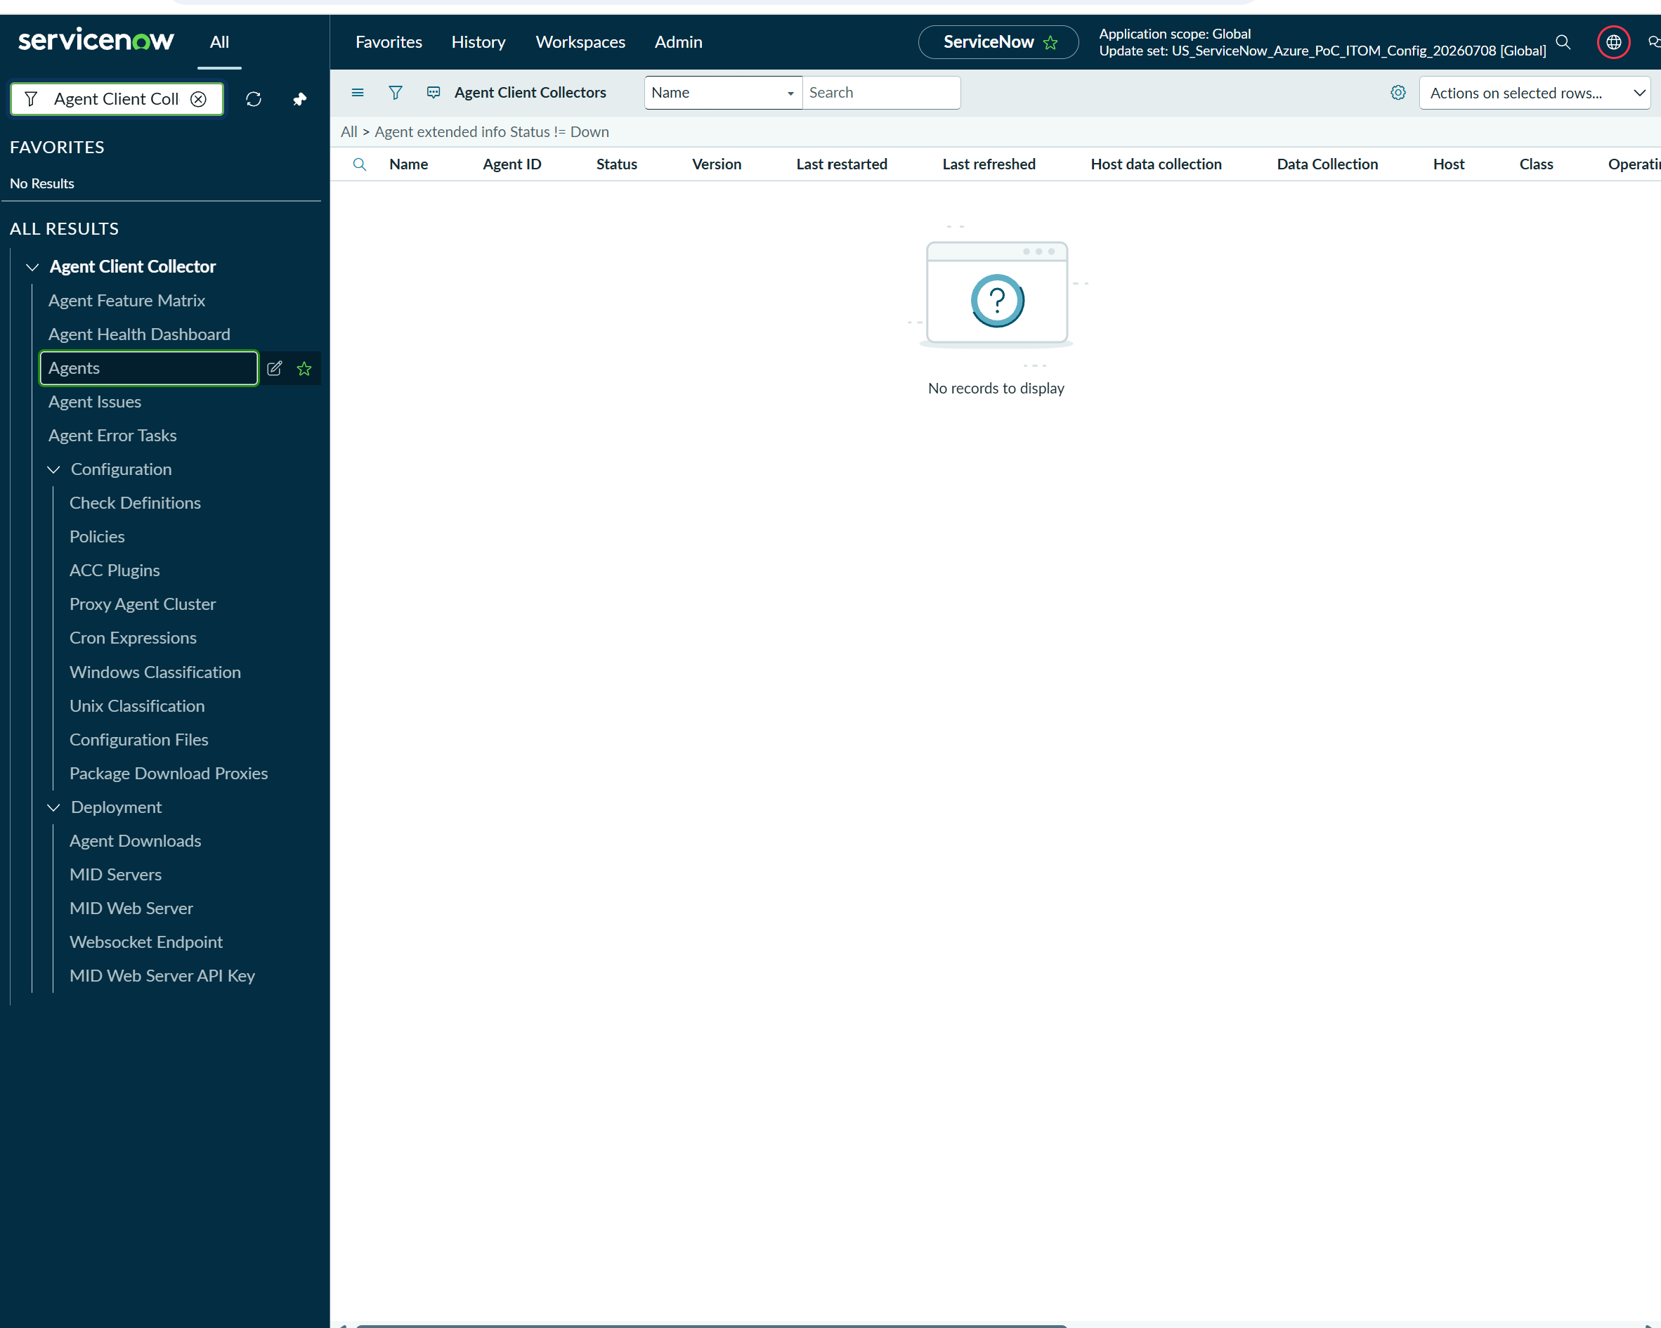
 | https://dev280372.service-now.com/now/nav/ui/classic/params/target/sys_user.do%3Fsys_id%3D6816f79cc0a8016401c5a33be04be441%26sysparm_view%3Dess
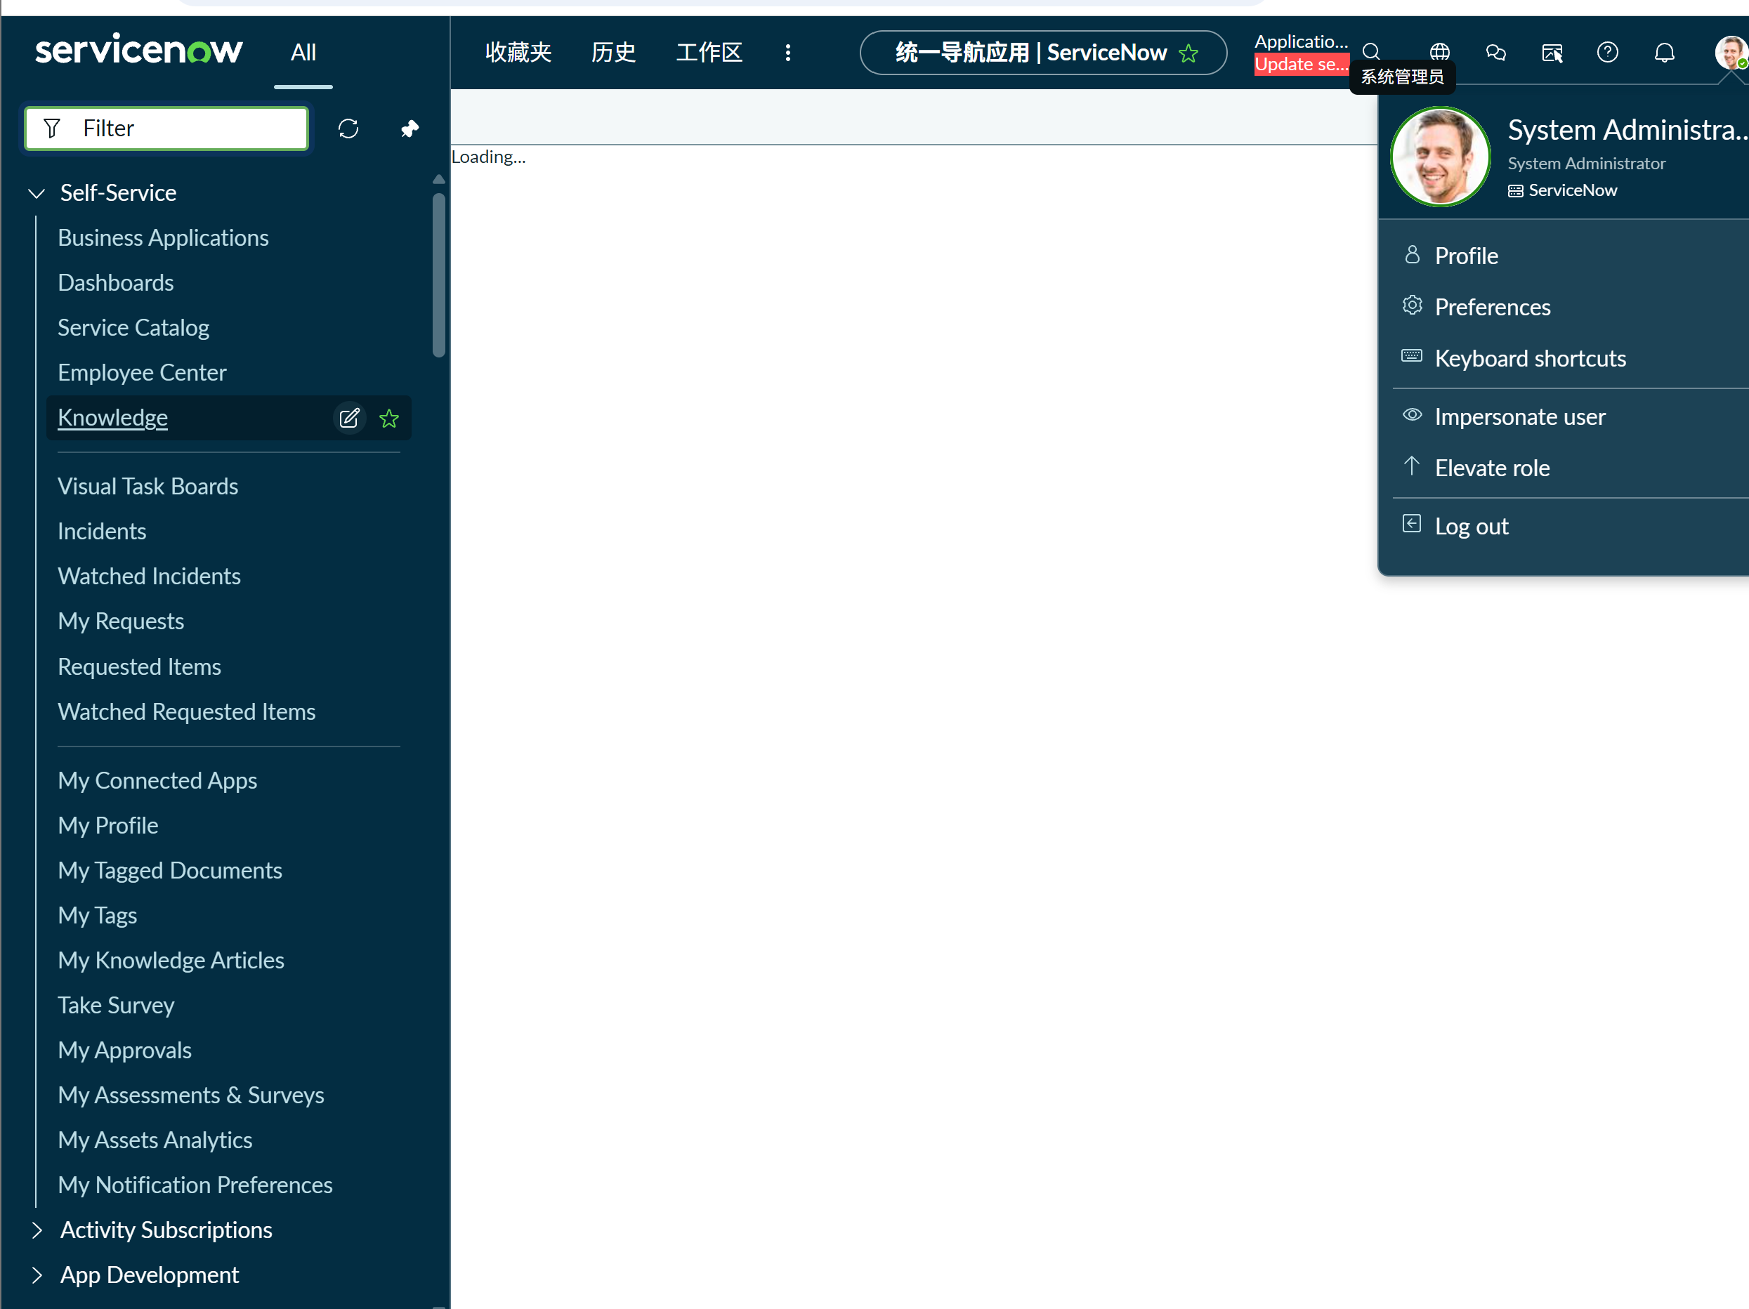

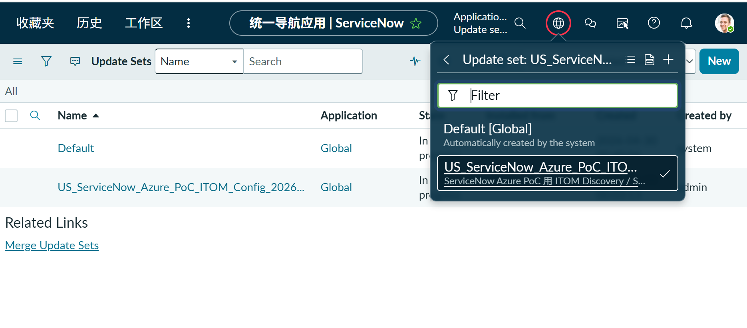

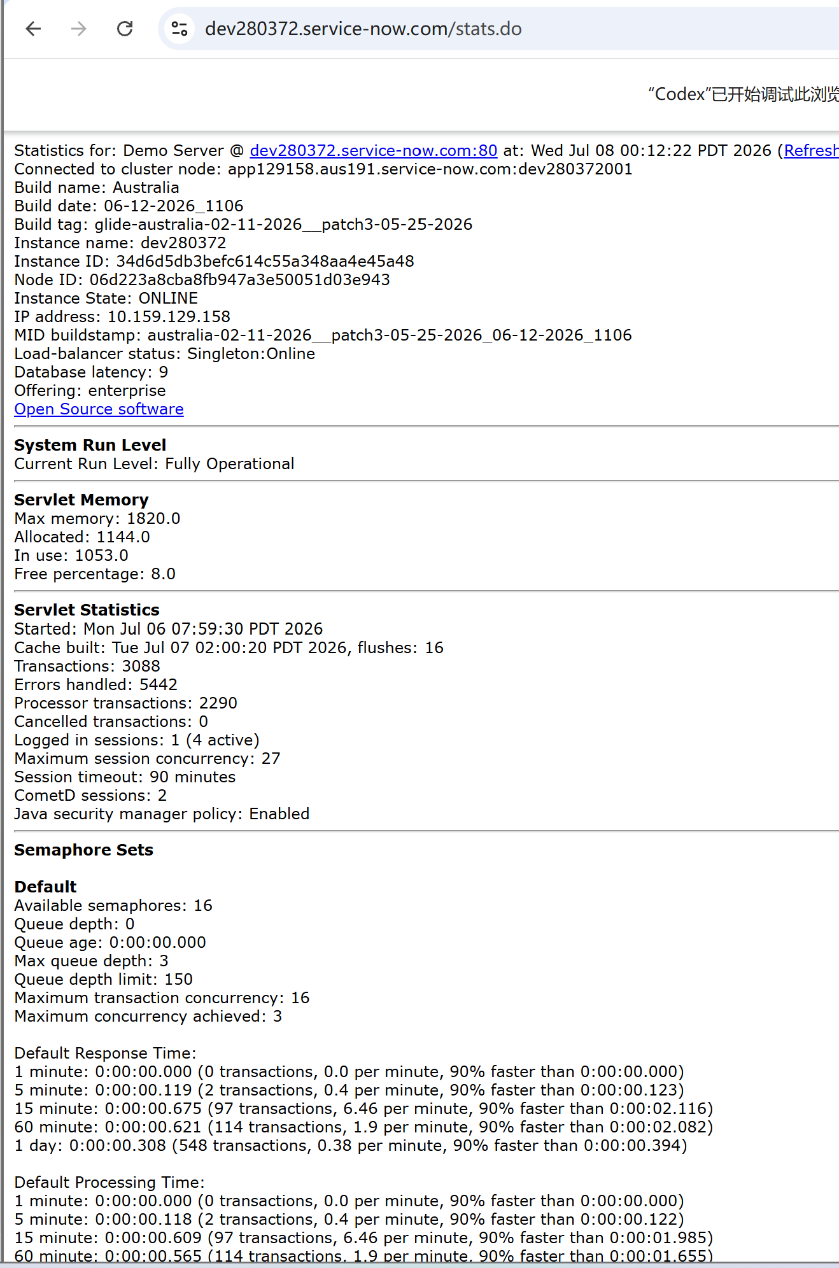

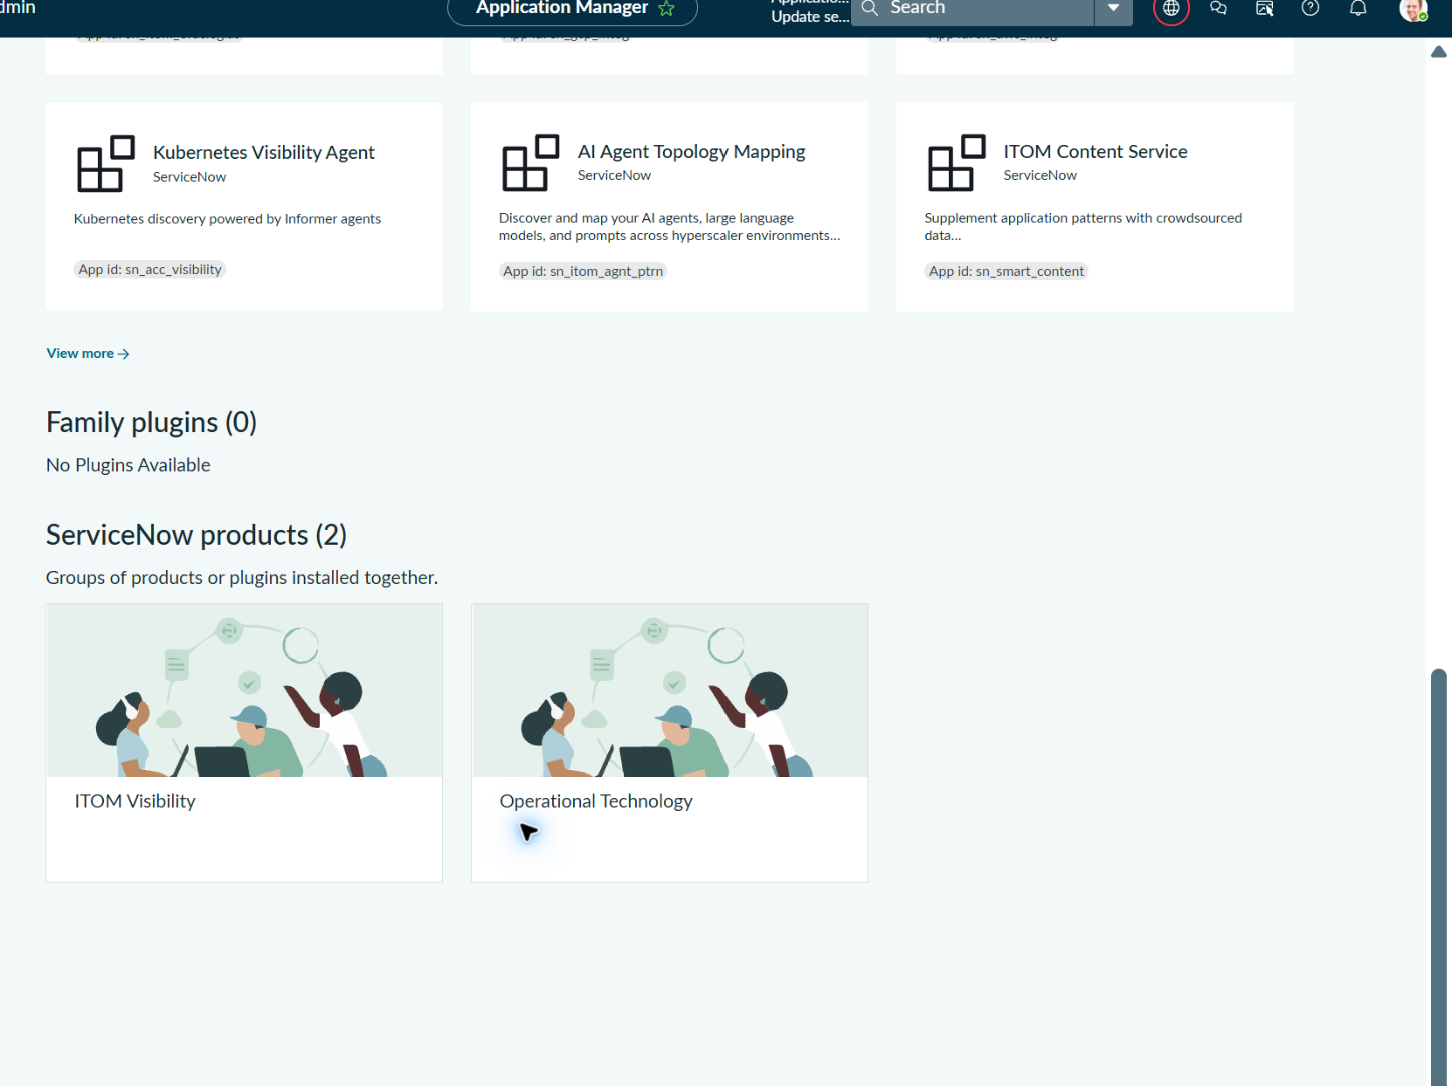

03_Install_ITOMVisibility_Step1_SelectedApps_Versions_20260708.png
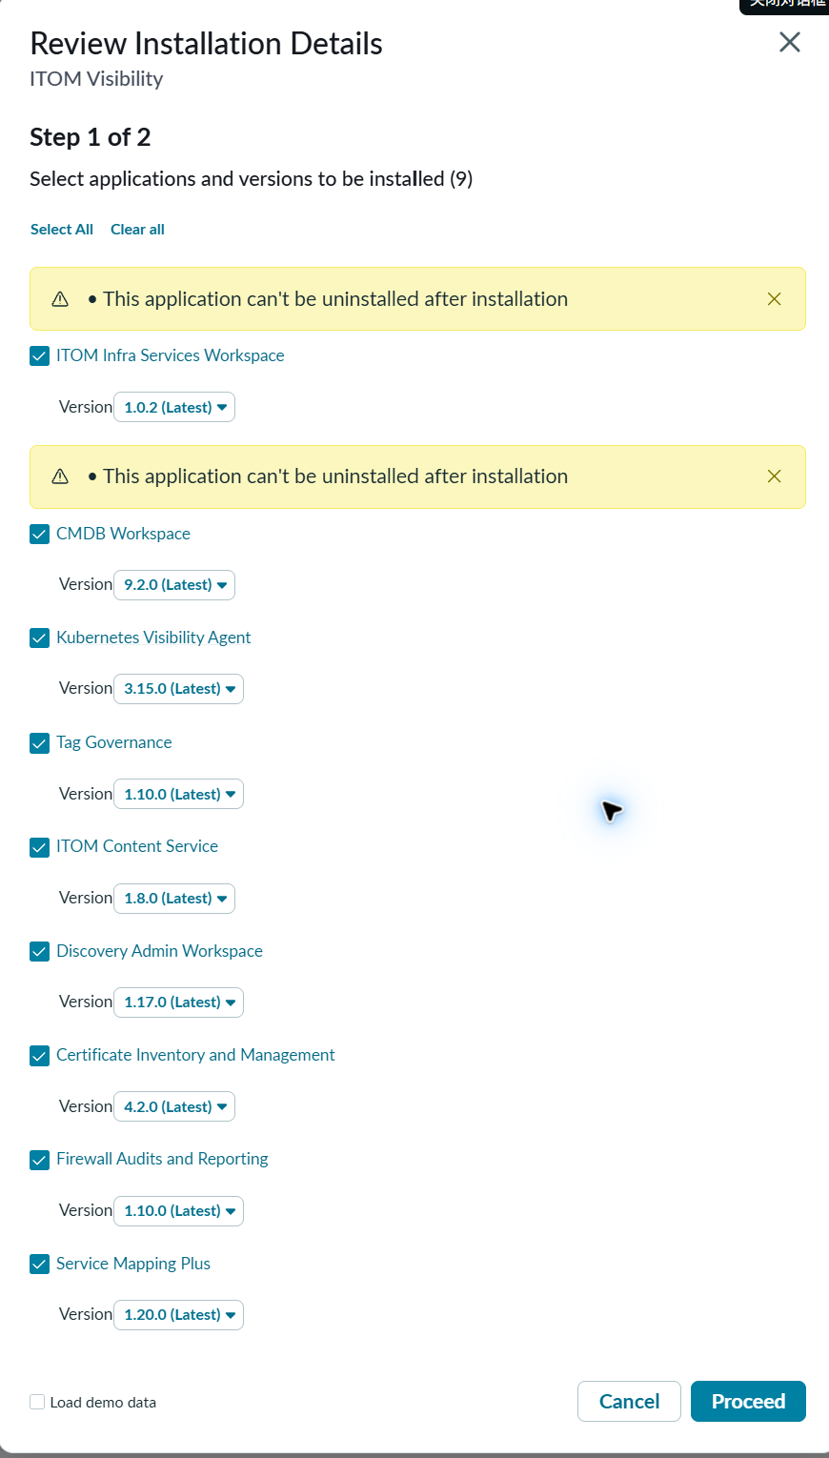

03_Install_ITOMVisibility_Step2_7AppsReadyToInstall_20260708.png
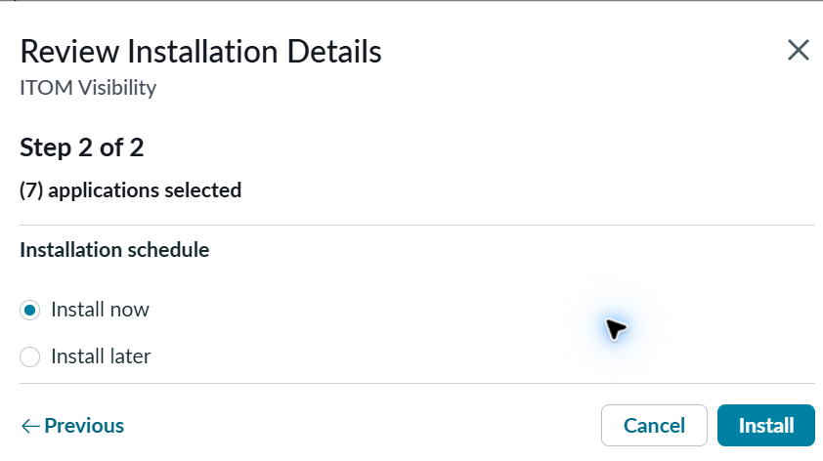

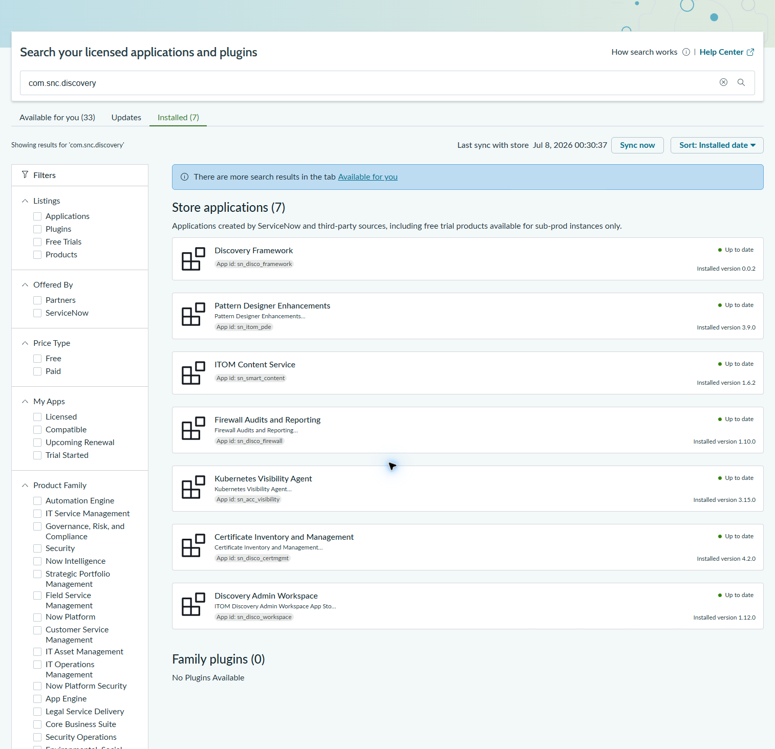

04_Post_Discovery_Menu_SearchResult_20260708.png
04_Post_Discovery_Home_Accessible_20260708.png
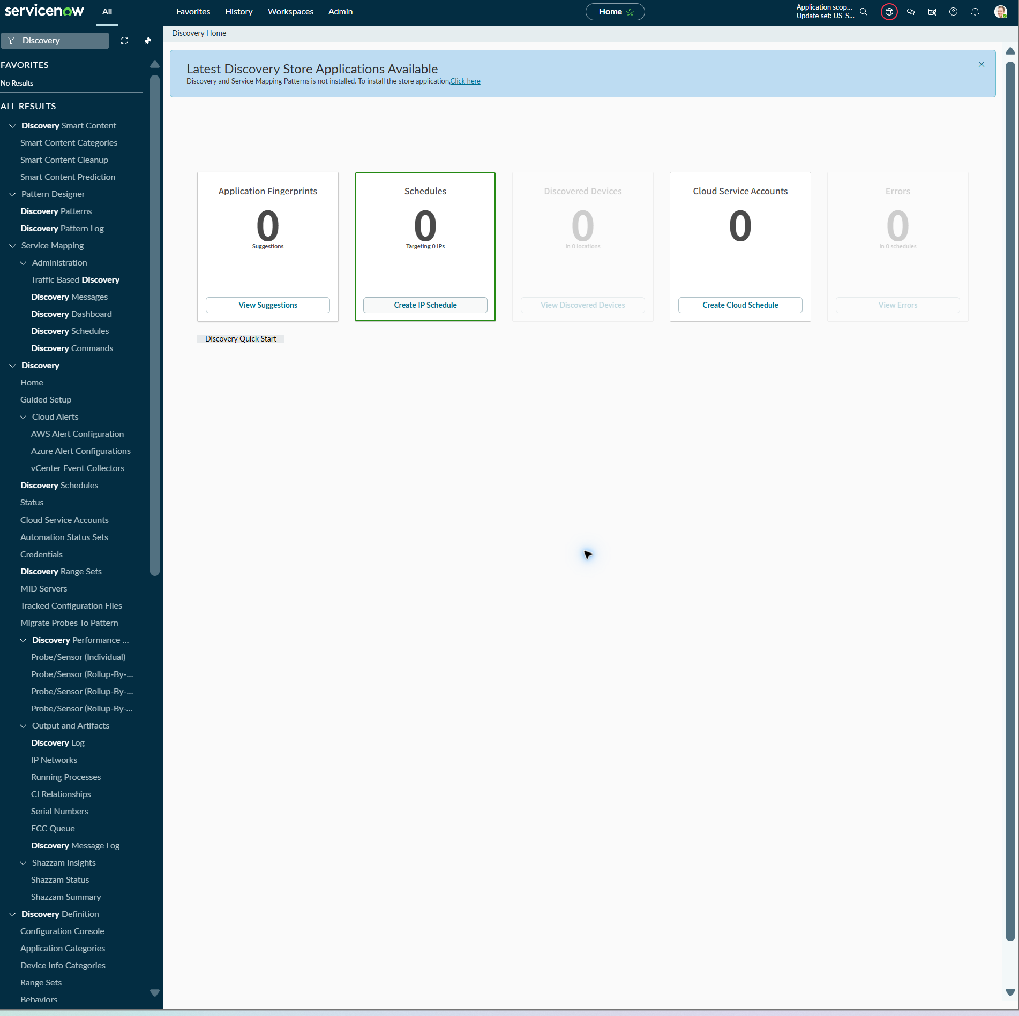
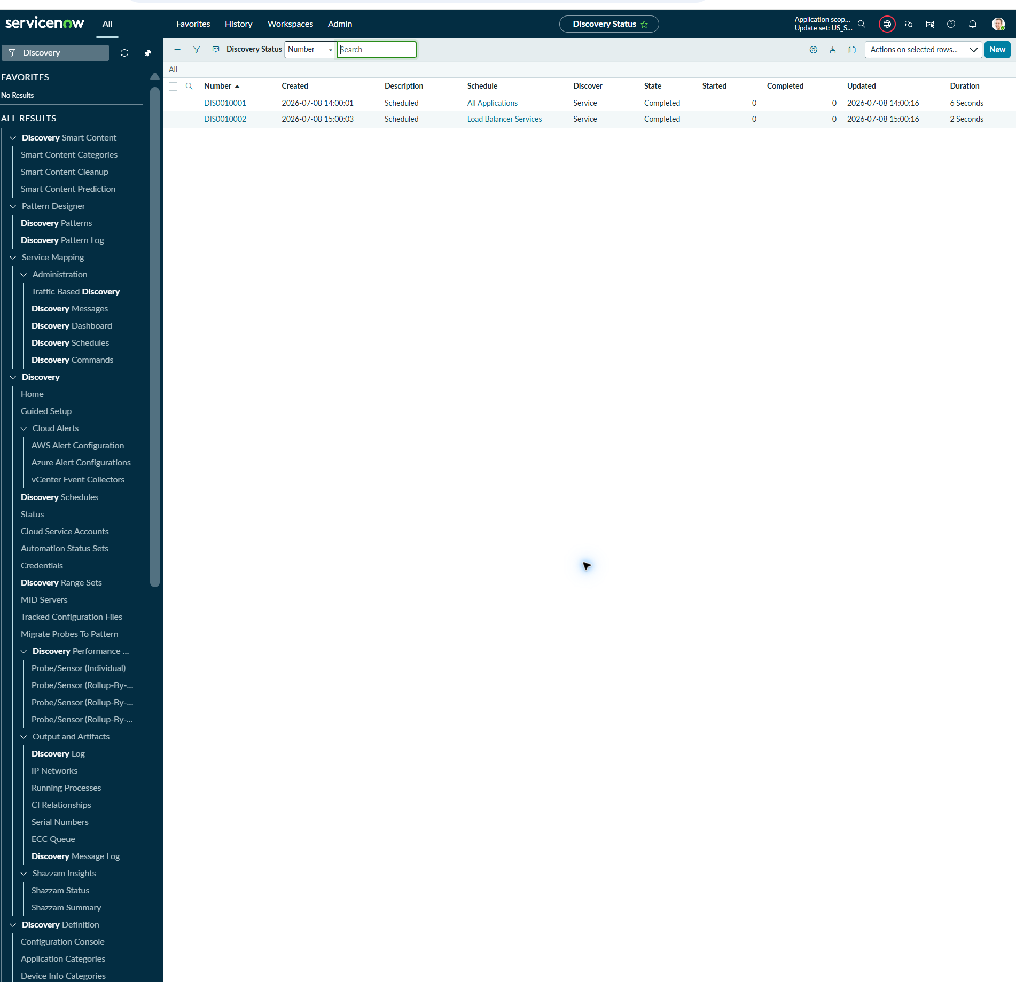

02_Pre_DiscoveryAndServiceMappingPatterns_Detail_Version_1.31.0_20260708.png
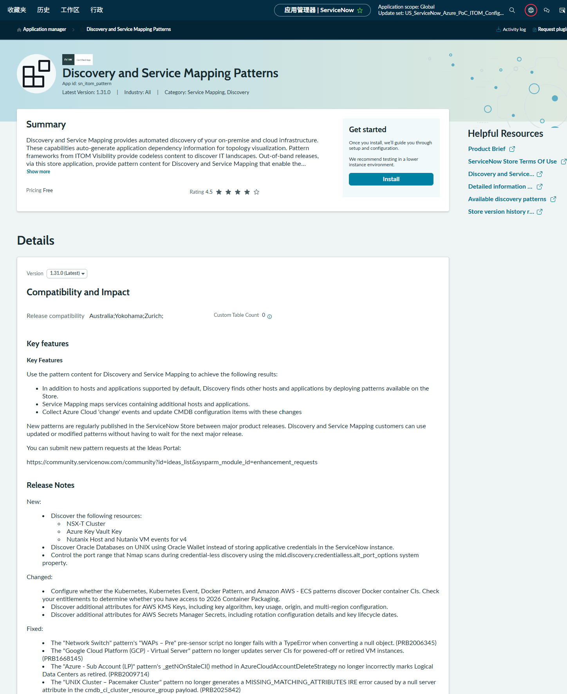

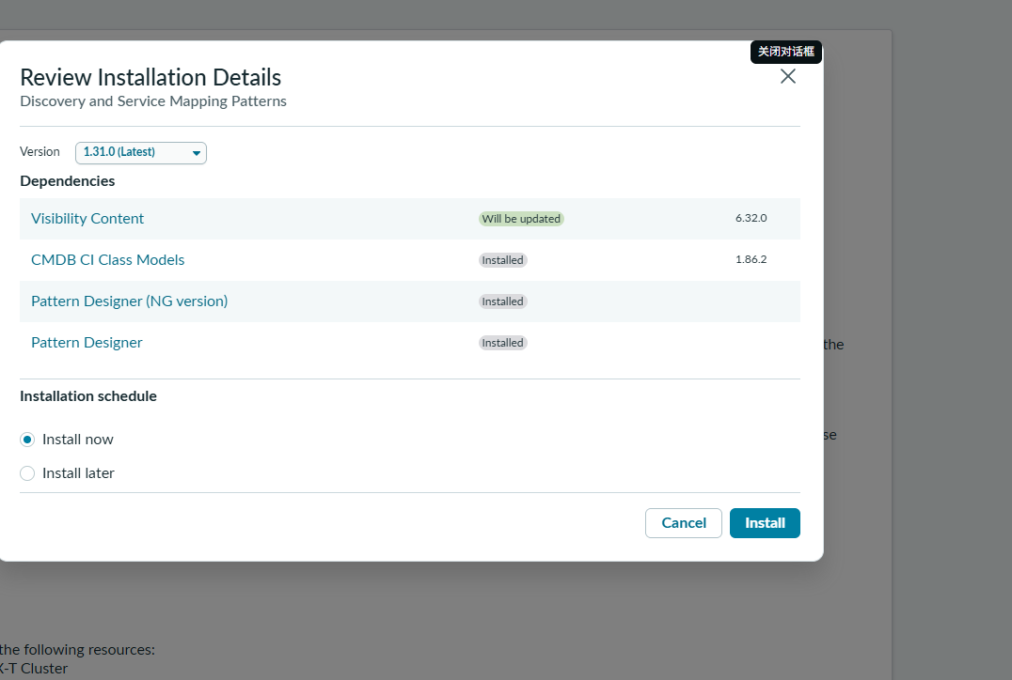

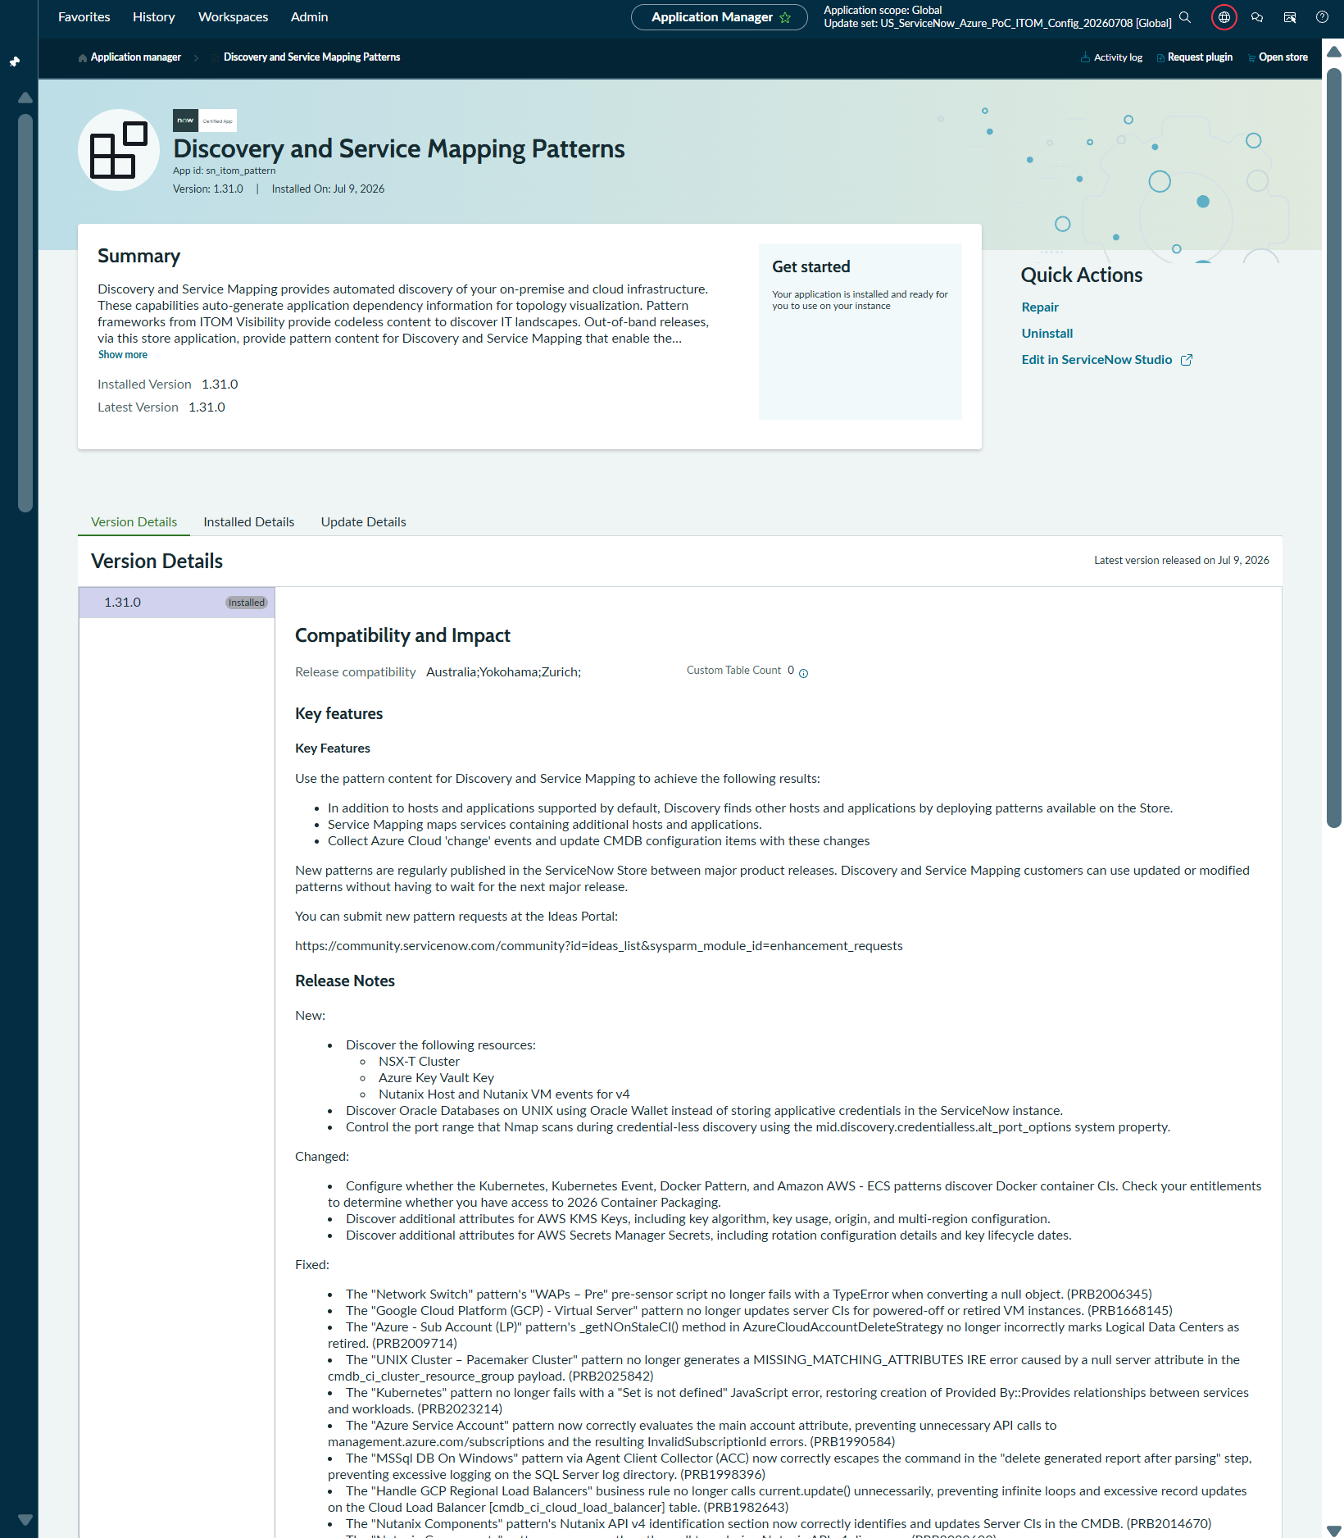

04_Post_ServiceMapping_Product_IncludedPlugins_UpToDate_20260709.png
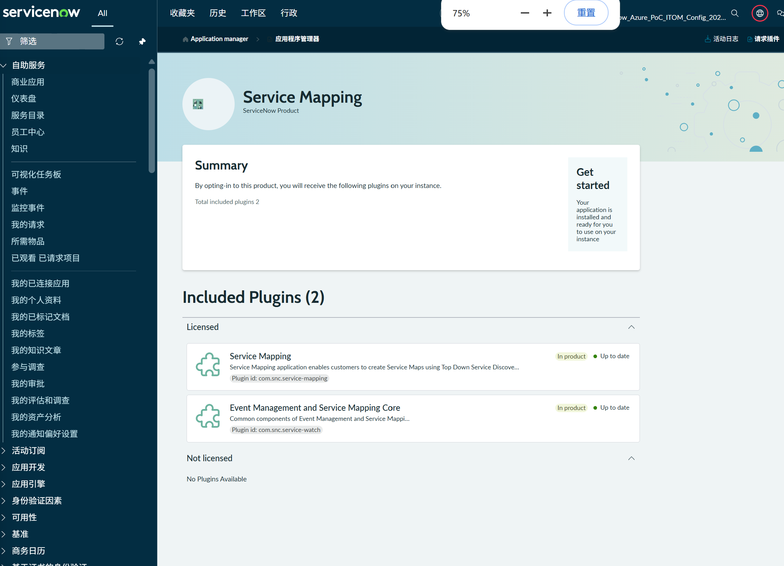

ACC
Application Manager
Agent Client Collector Framework
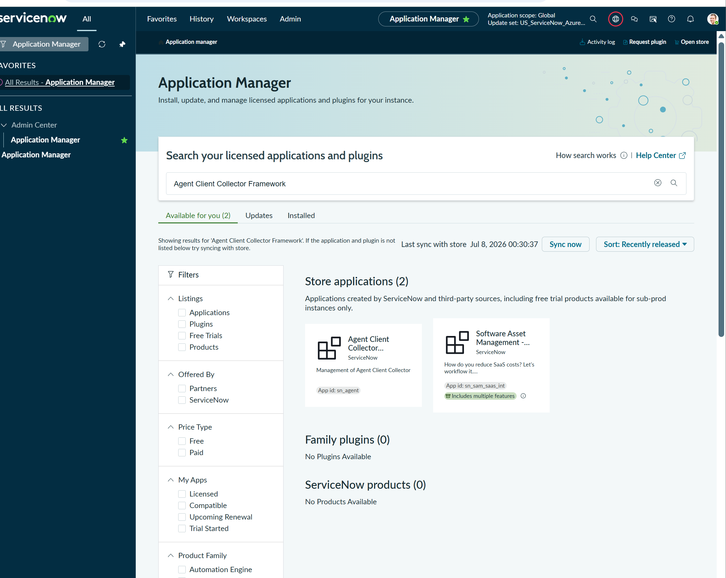
ACC Framework / sn_agent は Application Manager 上で Pricing Paid と表示されるため、会社の ITOM / ACC subscription に含まれているかを ServiceNow 管理者または契約担当者に確認する必要がある。

04_Post_ACCFramework_sn_agent_Installed_v6.5.1_20260709.png
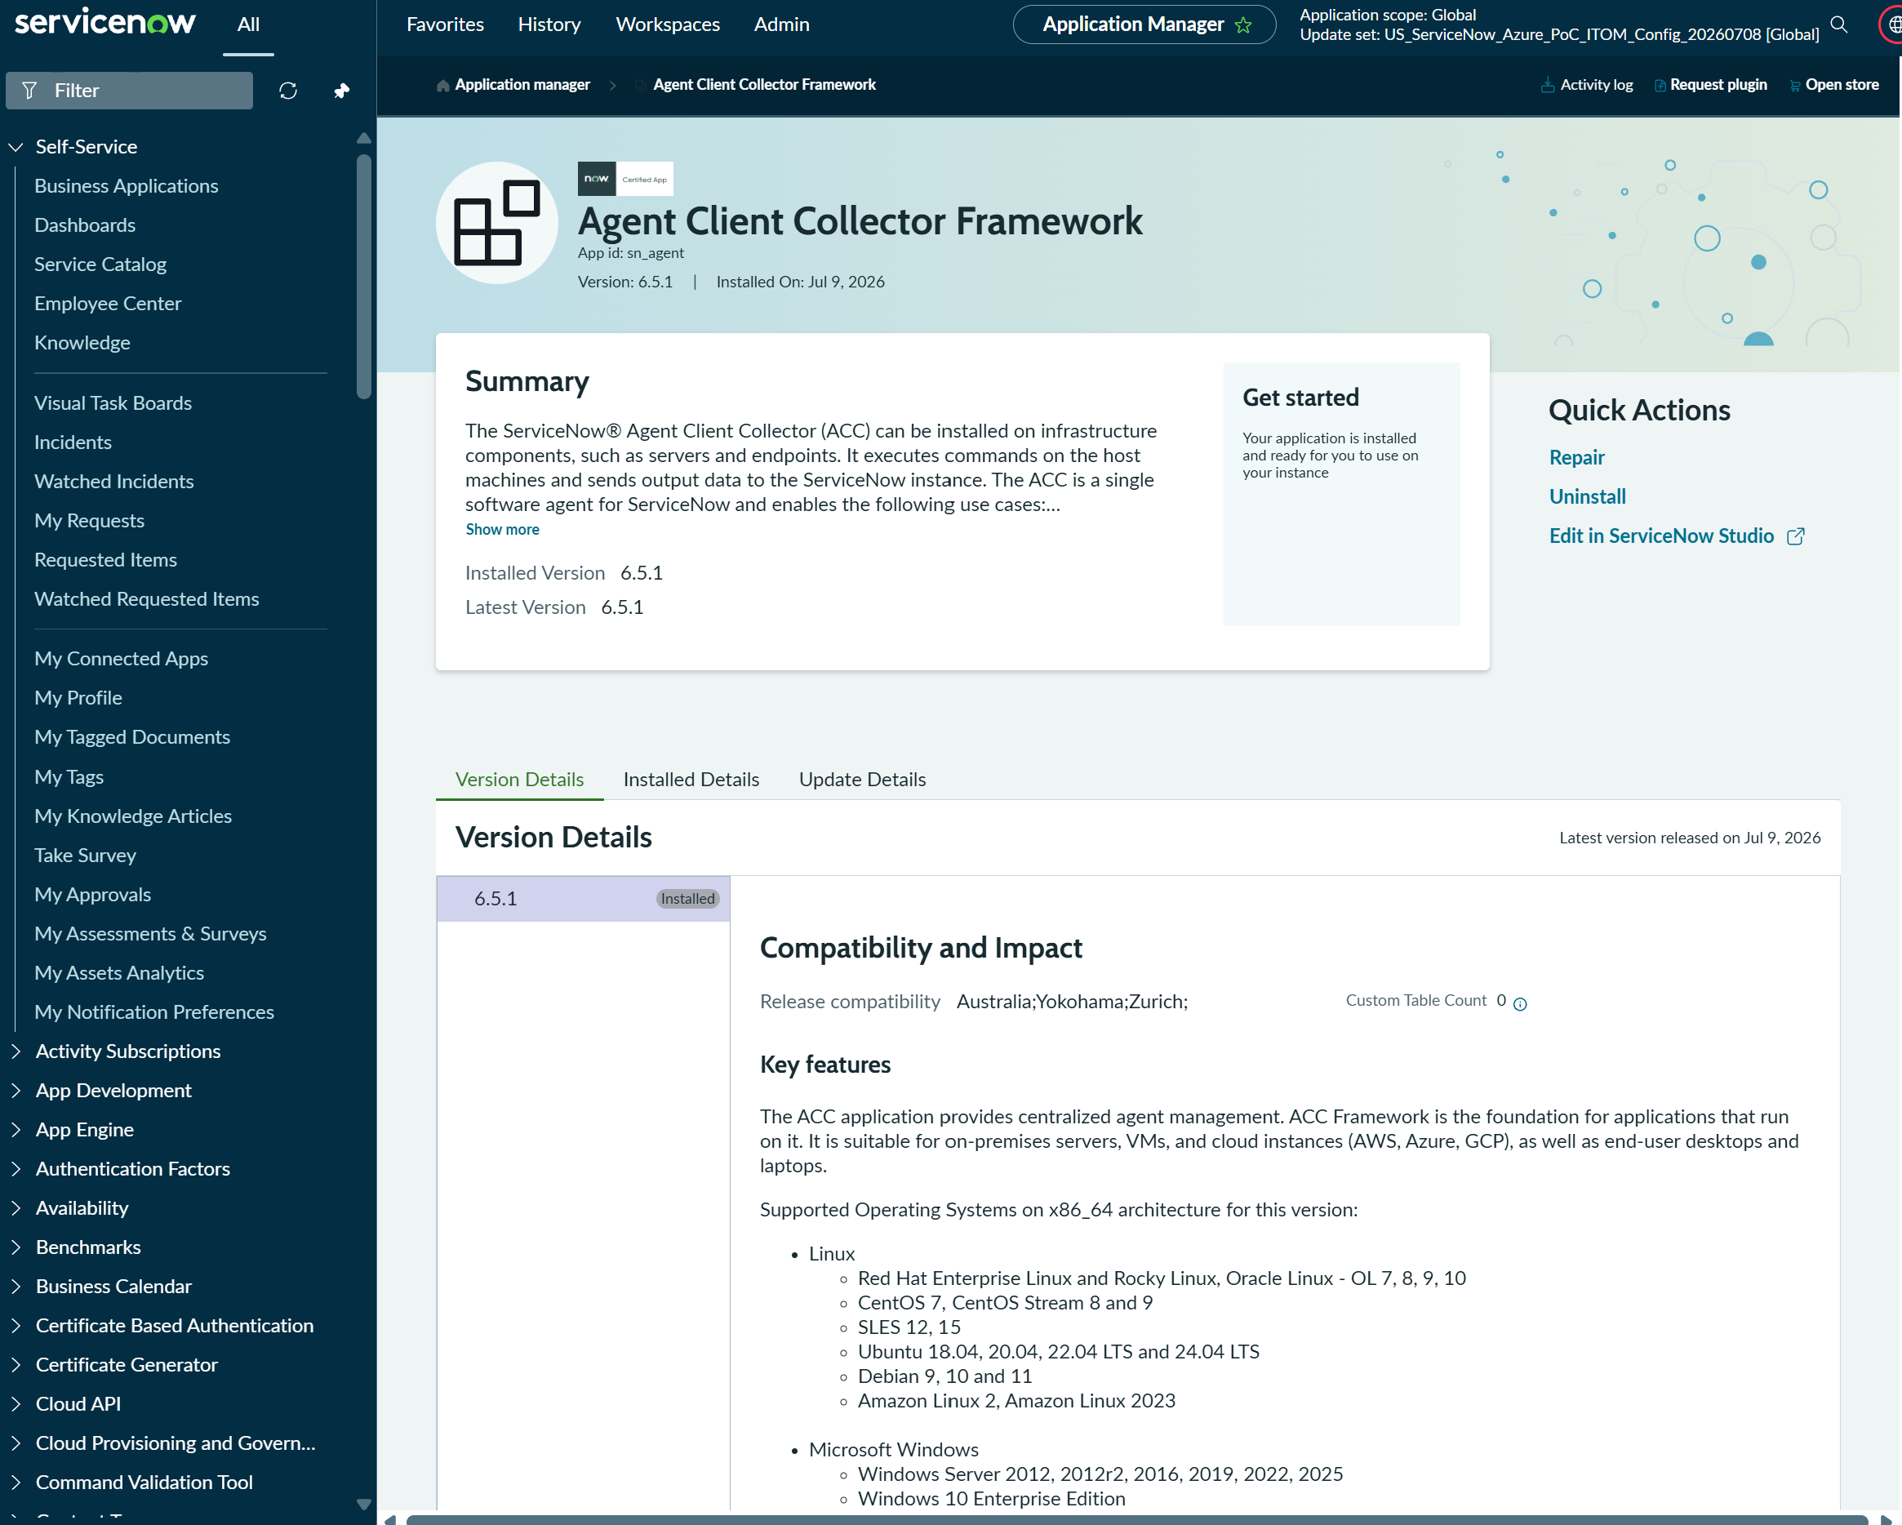

04_Post_ACC_Menu_Accessible_20260709.png

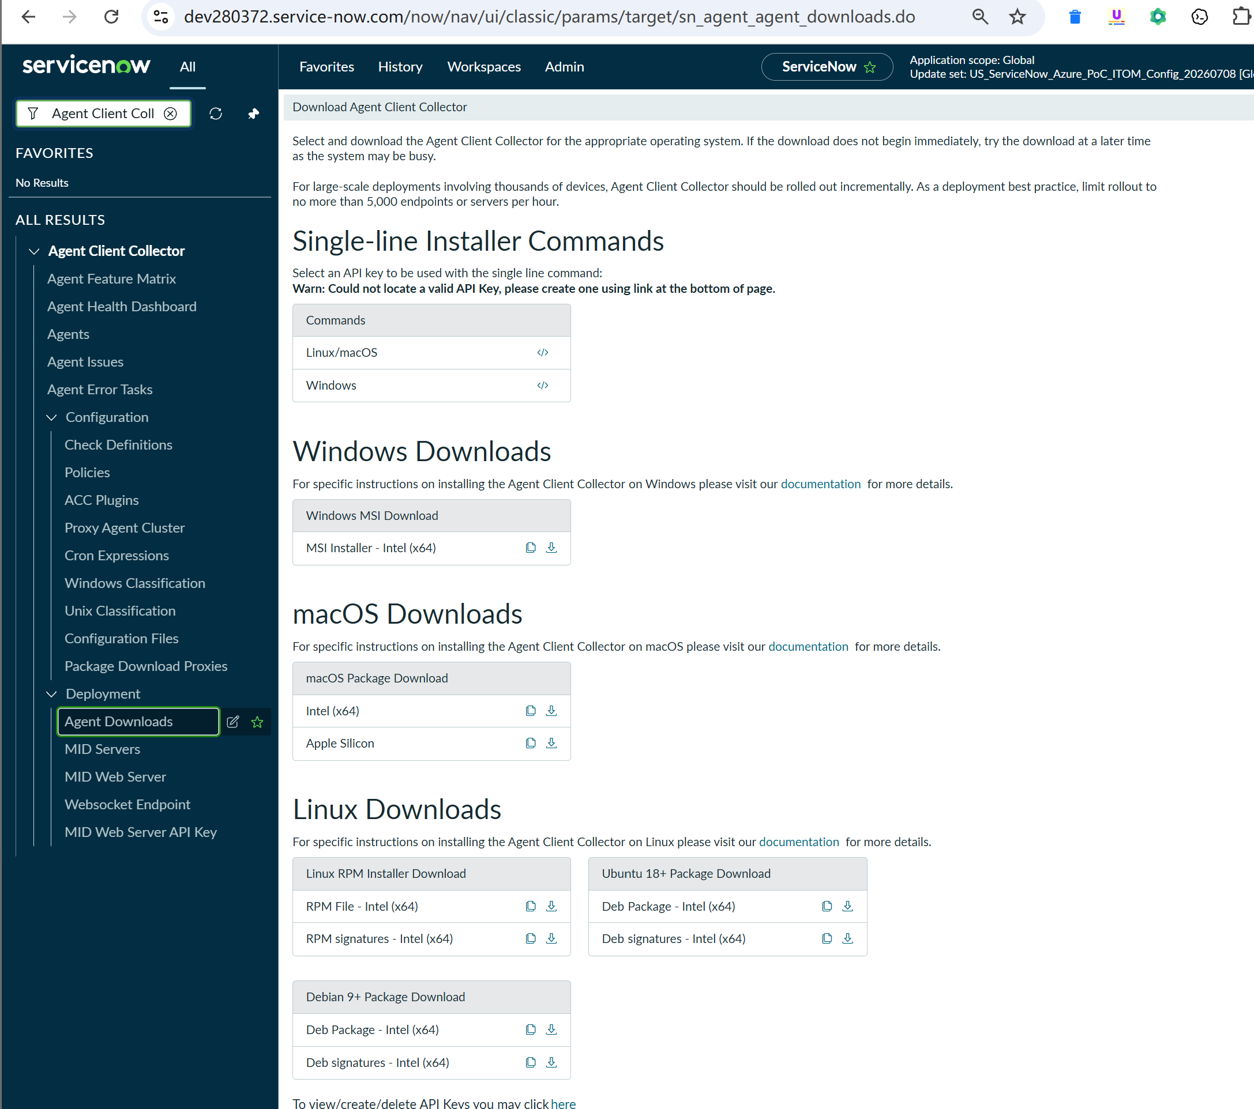

04_Post_ACC_Agents_List_Accessible_NoRecords_20260709.png

